PREGUNTAS DE TEORÍA
TAREA GRUPAL
ESTADOS FINANCIEROS PROFORMA - SEMANA 3
FINANZAS GERENCIALES
VALOR DE LA TAREA | 4 | PUNTOS
FECHA DE ENTREGA DE LA TAREA | VIERNES | 2022-03-18

PREGUNTAS
3-8. ¿Qué es el proceso de la planificación financiera? Compare los planes financieros a largo plazo (estratégicos) con los planes financieros a corto plazo (operativos).
R=/
3-9 ¿Cuáles son los tres estados que son resultado del proceso de planificación financiera a corto plazo (operativa)?
R=/
3-10 ¿Cuál es el propósito del presupuesto de caja? ¿Qué papel desempeña el pronóstico de ventas en su preparación?
R=/
3-11 Describa brevemente el formato básico del presupuesto de caja.
R=/
3-12 ¿Cómo pueden usarse los “últimos rubros” del presupuesto de caja para determinar el financiamiento a corto plazo y las necesidades de inversión de la empresa?
R=/
3-13 ¿Cuál es la causa de la incertidumbre del presupuesto de caja y cuáles son las dos técnicas que se utilizan para enfrentar esta incertidumbre?
R=/
3-14 ¿Cuál es el propósito de los estados proforma? ¿Qué entradas se requieren para elaborarlos usando los métodos simplificados?
R=/
3-15 ¿Cómo se usa el método del porcentaje de ventas para elaborar estados de resultados proforma?
R=/
3-16 ¿Por qué la presencia de costos fijos hace que falle el método del porcentaje de ventas al elaborar estados de resultados proforma? ¿Qué otro método es mejor?
R=/
3.17 Describa el método crítico para la elaboración simplificada del balance general proforma.
R=/
3.18 ¿Cuál es la importancia de la cifra de “ajuste” o el financiamiento externo requerido? Distinga entre estrategias relacionadas con los valores positivos y valores negativos del financiamiento externo requerido.
R=/
3-19 ¿Cuáles son las dos debilidades básicas de los métodos simplificados para la elaboración de los estados proforma?
R=/
3-20 ¿Cuál es el objetivo del administrador financiero al evaluar los estados proforma?
R=/

TAREA P3-15
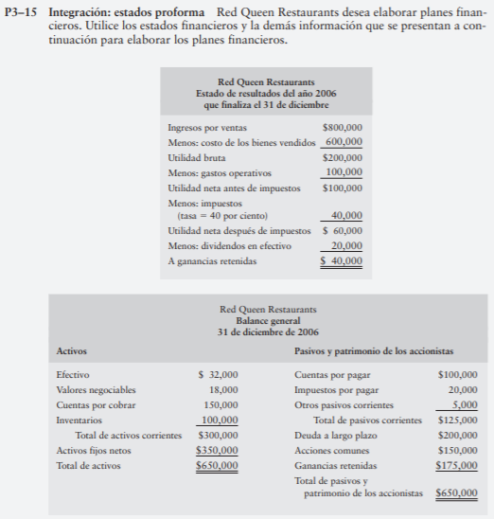
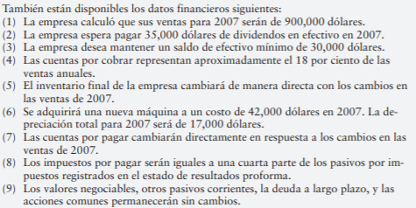
ESTADOS FINANCIEROS PROFORMA - SEMANA 3
FINANZAS GERENCIALES

TAREA 00
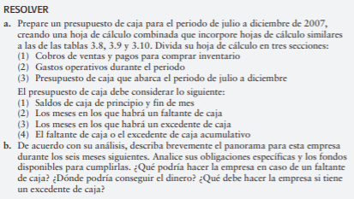
EJERCICIO 00 ESTADOS FINNACIEROS PROFORMA

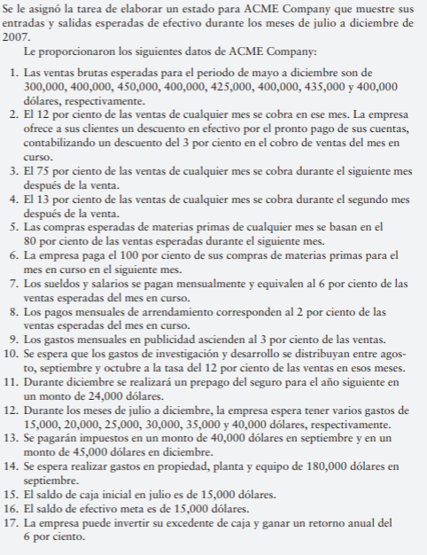
 | SE PIDE:

CASO INTEGRADOR
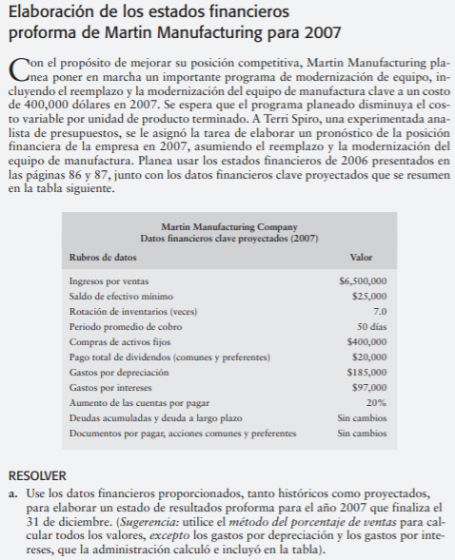
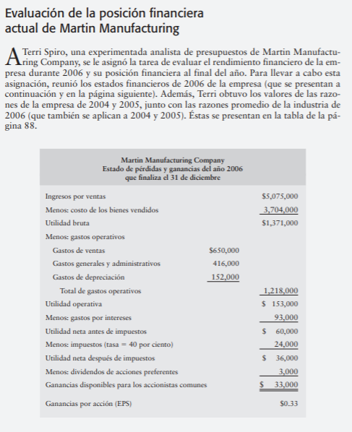
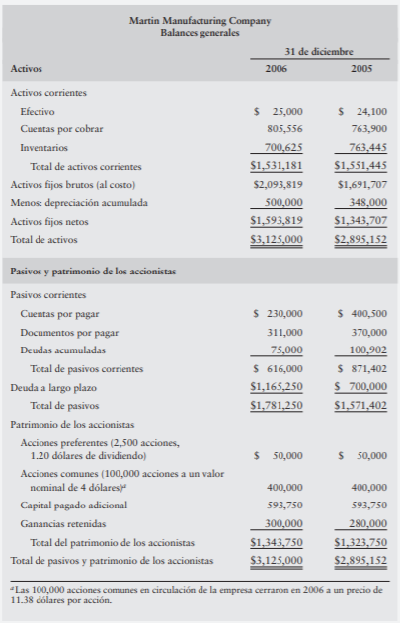
ESTADOS FINANCIEROS PROFORMA - SEMANA 3
FINANZAS GERENCIALES

